Sheet1
 | 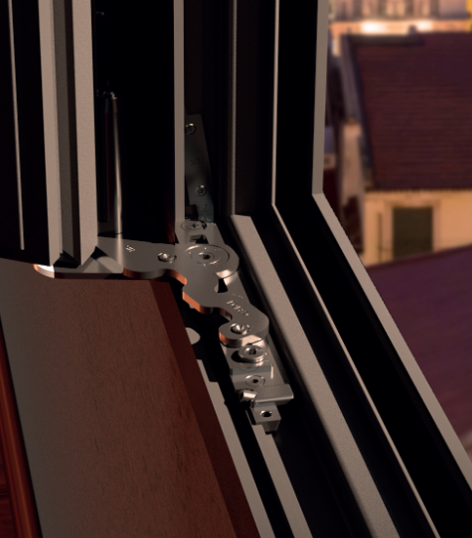 |  | כמות | גובה | רוחב | ארגז | קבוע | גלילה | נשלפ G | רשת כלה | דרייקיפ בליסניה | קיפ בליסניה | רשת 7000 | כמות כנף | כנף רשת | פתיחה | מספריים ימין | מספריים שמאל | דריי קיפ ( לוגי ) | מספריים ימין GEISSE | מספריים שמאל GEISSE | מנגנון דרייקיפ GEISSE | חלון | דריי קיפ ארוך פלמט | דריי קיפ קצר פלמט | תריס
 |  | 9000/חלון /2
 |  | 9000/3 חלון
 |  | 9200/2 חלון
 |  | 9200/3 חלון
 |  | 9400/חלון /2
 |  | 7000/2 | 1 |  |  | 1 |  |  |  | 1
 |  | 7000/3
 |  | 7000/4
 |  | 9000/2
 |  | 9000/3
 |  | 9000/4
 |  | 9200/2
 |  | 9200/3
 |  | 9200/4
 |  | 9400/2
 |  | 9400/3
 |  | 9400/4
 |  | 4400חלון
 |  | 4400דלת
 |  | 4500חלון
 |  | 4500דלת
 |  | 5500חלון
 |  | 5500דלת
 |  | 4750חלון
 |  | 4900דלת
 |  | 7000כיס
 |  | 1700כיס

 |  | רחוב השוהם 16 א.ת. ברקן מיקוד 448200 |  |  | טל. 03-7384888 פקס. 03-6476888 |  |  | מייל. office@bogen.co.il אתר. www.bogen.co.il
 |  |  |  |  | טופס הזמנת |  |  | פרויקט : |  | מנה : |  | תאריך : | 2026-09-14
 |  | תאור | כמות | מקט | צבע | ספק |  |  |  |  |  |  |  |  |  |  | 1
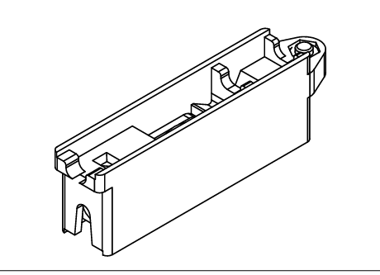 |  | גלגל 7000 | 4 | 14200636 |  | בליסניה |  |  |  |  |  |  |  |  |  |  | 2
 |  | סגר 7000 | 2 | 10100600 |  | בליסניה |  |  |  |  |  |  |  |  |  |  | 3
 | 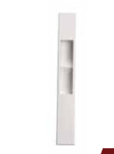 | דמה 9000 7000 | 0 | 7024 |  | פלמט |  |  |  |  |  |  |  |  |  |  | 4
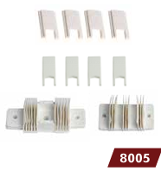 |  | סט אטם שליבה 7000 | 1 | 8005 |  | פלמט |  |  |  |  |  |  |  |  |  |  | 5
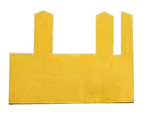 |  | אטם צורתי /2.5 7000 | 4 | 8160 |  | פלמט |  |  |  |  |  |  |  |  |  |  | 6
 | 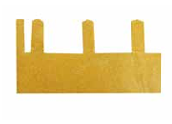 | אטם צורתי/3 7000 | 0 | 8168 |  | פלמט |  |  |  |  |  |  |  |  |  |  | 7
 | 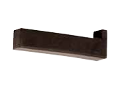 | קוביה מוקצף /3 7000 | 0 | 8100 |  | פלמט |  |  |  |  |  |  |  |  |  |  | 8
 |  | קוביה מוקצף /2.5 7000 | 2 | 8105 |  | פלמט |  |  |  |  |  |  |  |  |  |  | 9
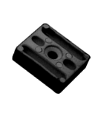 |  | כולה כנף 7000 | 4 | 7500 |  | פלמט |  |  |  |  |  |  |  |  |  |  | 10
 |  | גומי 7000 | 0 |  |  | טרמו גומי |  |  |  |  |  |  |  |  |  |  | 11
 | 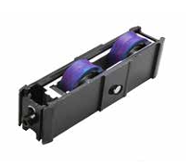 | גלגל 9000 | 0 | 1123 |  | פלמט |  |  |  |  |  |  |  |  |  |  | 12
 | 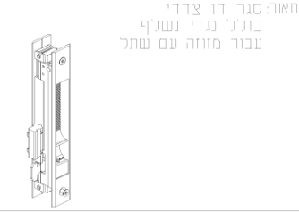 | סגר 9000 | 0 | 10102836 |  | בליסניה |  |  |  |  |  |  |  |  |  |  | 13
 | 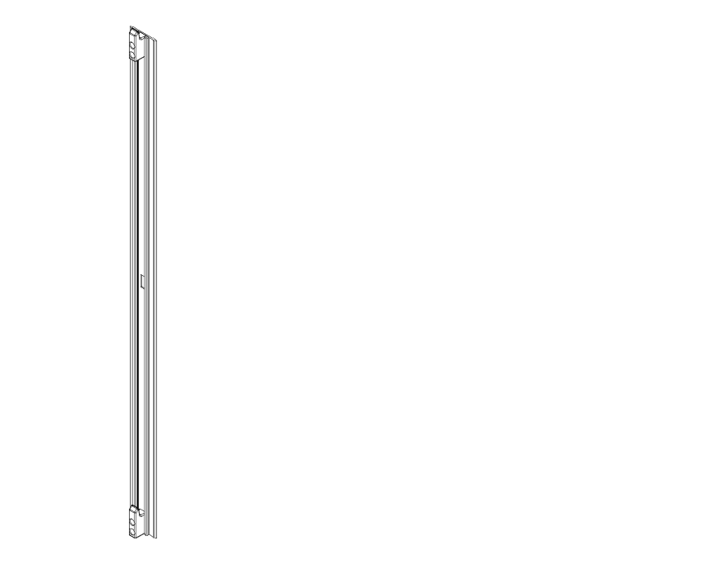 | מנגנון 9000 + נגדי | 0 | 19302600 |  | בליסניה | נגדי | 19909800 |  |  |  |  |  |  |  |  | 14
 | 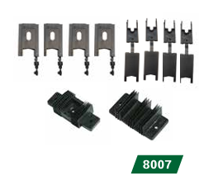 | סט אטם שליבה9000 | 0 | 8007 |  | פלמט |  |  |  |  |  |  |  |  |  |  | 15
 | 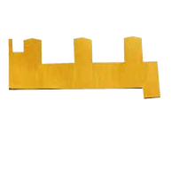 | אטם צורתי/3 9000 | 0 | 8200 |  | פלמט | 2/2820 חלון |  |  |  |  |  |  |  |  |  | 16
 | 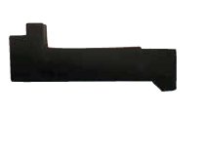 | קוביה מוקצף /3 9000 | 0 | 8107 |  | פלמט |  |  |  |  |  |  |  |  |  |  | 17
 | 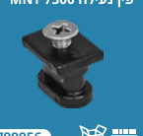 | פין נעילה 7300 | 0 | 799556 |  | מנטין |  |  |  |  |  |  |  |  |  |  | 18
 | 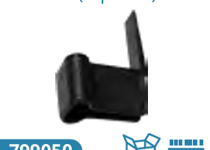 | מכסה צד 9000 | 0 | 799050 |  | מנטין |  |  |  |  |  |  |  |  |  |  | 19
 | 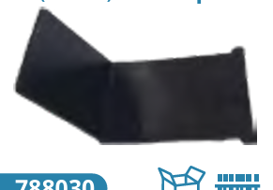 | מכסה שולב 9000 | 0 | 788030 |  | מנטין |  |  |  |  |  |  |  |  |  |  | 20
 |  | גלגל 9200 | 0 | 1123 |  | פלמט |  |  |  |  |  |  |  |  |  |  | 21
 | 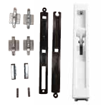 | סגר 9200 | 0 | 7007 |  | פלמט | לשונות 9200 | טכניקה | T921290 | בליסאניה | 10100600 |  |  |  |  |  | 22
 | 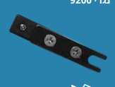 | נגדי 9400 | 0 | 800018 |  | מנטין |  |  |  |  |  |  |  |  |  |  | 23
 |  | סט אביזרים 9200 | 0 | 7013 |  | פלמט |  |  |  |  |  |  |  |  |  |  | 24
 | 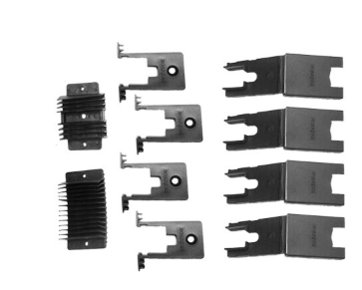 | סט אטם שליבה 9200 | 0 | T90222 |  | טכניקה | 9400 שולב | מן קליל | 18125 |  |  |  |  |  |  |  | 25
 | 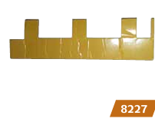 | אטם צורתי /3 9200 | 0 | 8227 |  | פלמט |  |  |  |  |  |  |  |  |  |  | 26
 |  | קוביה מוקצף/3 9200 | 0 | 92002 |  | מנטין |  |  |  |  |  |  |  |  |  |  | 27
 |  | פס מוביל 9200 | 0 | 7029 |  | פלמט |  |  |  |  |  |  |  |  |  |  | 28
 | 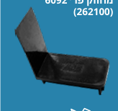 | מכסה צד 9200 | 0 | 800012 |  | מנטין |  |  |  |  |  |  |  |  |  |  | 29
 |  | מכסה שולב 9200 | 0 | 290004 |  | קליל | 2630/קליל ל7599 |  |  |  |  |  |  |  |  |  | 30
 |  | גלגל 9400 | 0 | 1123 |  | פלמט |  |  |  |  |  |  |  |  |  |  | 31
 | 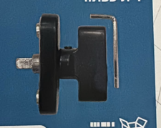 | ידית כפטור 9400 | 0 | 839955 |  | מנטין |  |  |  |  |  |  |  |  |  |  | 32
 | 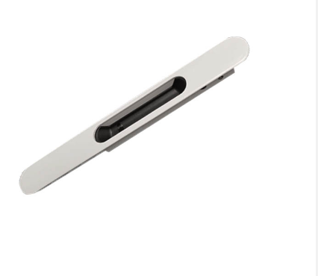 | דמה 9400 | 0 | 243 i |  | טכניקה |  |  |  |  |  |  |  |  |  |  | 33
 | 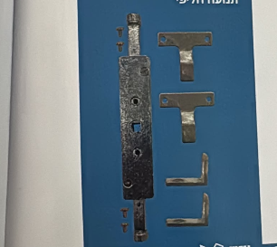 | מעביר 9400 | 0 | 839956 |  | מנטין |  |  |  |  |  |  |  |  |  |  | 34
 |  | גלגל 1700 | 0 | 1092 |  | פלמט |  |  |  |  |  |  |  |  |  |  | 35
 | 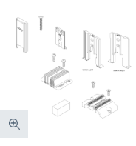 | סט אטם שליבה 9400 | 0 | /18125 /18128 |  | קליל |  |  |  |  |  |  |  |  |  |  | 36
 |  | אטם צורתי 9400/3 | 0 | 1893 |  | קליל |  |  |  |  |  |  |  |  |  |  | 37
 | 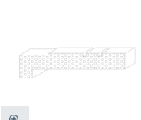 | קוביה מוקצף/3 9400 | 0 | 2460 |  | קליל |  |  |  |  |  |  |  |  |  |  | 38
 |  | סט אביזרים 9200 | 0 | 7023 |  | פלמט |  |  |  |  |  |  |  |  |  |  | 39
 | 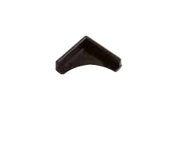 | פינה 4500 פלסטיק | 0 | 6095 |  | פלמט |  |  |  |  |  |  |  |  |  |  | 40
 | 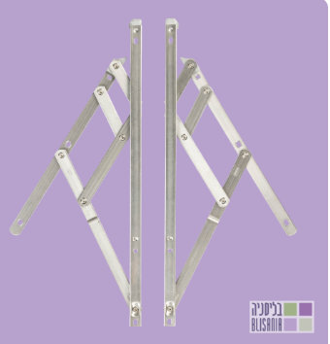 | מספריים קיפ 4400 | 0 | 11400600 + 24 |  | בליסניה | 11400400/16" |  |  |  |  |  |  |  |  |  | 41
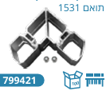 |  | פינה 4500 כנף דלת | 0 | 799421 |  | מנטין |  |  |  |  |  |  |  |  |  |  | 42
 |  | פינה 5500 משקוף | 0 | 7994522 |  | מנטין |  |  |  |  |  |  |  |  |  |  | 43
 | 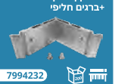 | פינה כנף 5500 | 0 | 7994232 |  | מנטין |  |  |  |  |  |  |  |  |  |  | 44
 | 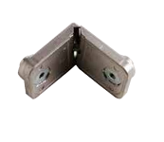 | פינה משקוף/כנף 4500 | 0 | 6087 |  | פלמט |  |  |  |  |  |  |  |  |  |  | 45
 |  | פינה משקוף 4750 | 0 | 1548 |  | קליל |  |  |  |  |  |  |  |  |  |  | 46
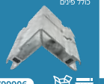 |  | פינה כנף 4750 | 0 | 1590 |  | קליל |  |  |  |  |  |  |  |  |  |  | 47
 | 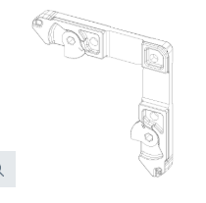 | פינה עזר 4750 | 0 | 5564 |  | קליל |  |  |  |  |  |  |  |  |  |  | 48
 | 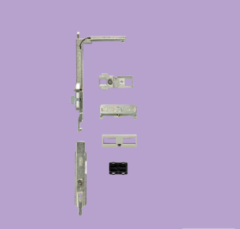 | מנגנון דרייקיפ בליסניה סמוי | 0 | 12300700 |  | בליסניה |  |  |  |  |  |  |  |  |  |  | 49
 | 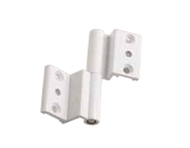 | ציר דלת 4500 | 0 | 6542 |  | פלמט |  |  |  |  |  |  |  |  |  |  | 50
 | 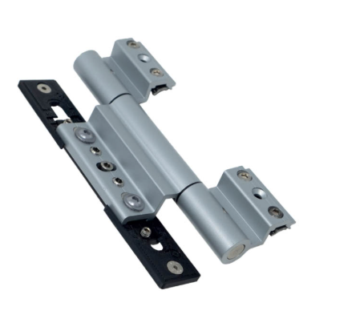 | ציר דלת 4900 | 0 | 8074.6 |  | טכניקה |  |  |  |  |  |  |  |  |  |  | 51
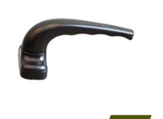 |  | ידית חצי קפצי | 0 | 3105 |  | פלמט |  |  |  |  |  |  |  |  |  |  | 52
 | 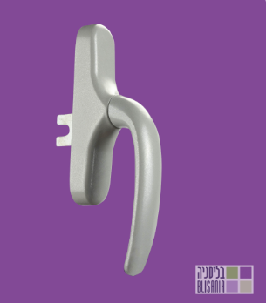 | ידית ל-דרייקיפ בליסניה | 0 | 10200400 |  | בליסניה |  |  |  |  |  |  |  |  |  |  | 53
 | 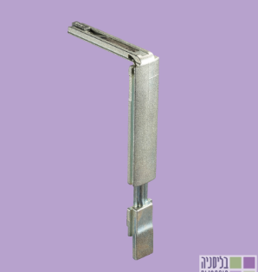 | פינה עזר דרייקיפ בליסניה | 0 | 12500100 |  | בליסניה |  |  |  |  |  |  |  |  |  |  | 54
 | 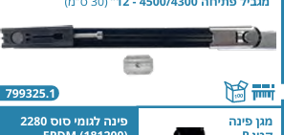 | מגביל פתיחה | 0 | 799325.1 |  | מנטין |  |  |  |  |  |  |  |  |  |  | 55
 | 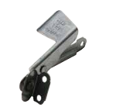 | מנוף תריס שמאל | 0 | 3042 |  | פלמט |  |  |  |  |  |  |  |  |  |  | 56
 | 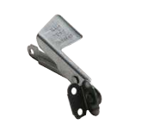 | מנוף תריס ימין | 0 | 3040 |  | פלמט |  |  |  |  |  |  |  |  |  |  | 57
 | 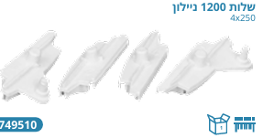 | שילות 1200 | 0 | 749510 |  | מנטין |  |  |  |  |  |  |  |  |  |  | 58
 |  | שילות 8سم | 0 |  |  |  |  |  |  |  |  |  |  |  |  |  | 59
 | 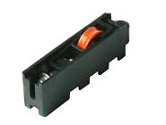 | גלגל פלסטיק 7000 | 0 | 1065 |  | פלמט |  |  |  |  |  |  |  |  |  |  | 60
 | 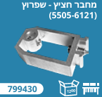 | מחביר חציץ 5500 | 0 | 799430 |  | מנטין |  |  |  |  |  |  |  |  |  |  | 61
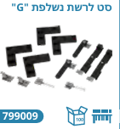
 |  | מחביר חציץ 4750 | 0 | 1518 |  | קליל |  |  |  |  |  |  |  |  |  |  | 62
 |  | נשלף רשת G | 0 | 799009 |  | מנטין |  |  |  |  |  |  |  |  |  |  | 63
 | 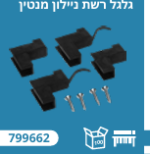 | גלגל רשת קלה | 1 | 799663 |  | מנטין |  |  |  |  |  |  |  |  |  |  | 64
 | 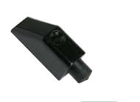 | בולים | 0 | 7532 |  | פלמט |  |  |  |  |  |  |  |  |  |  | 65
 |  | מחזיר דלת | 0 |  |  |  |  |  |  |  |  |  |  |  |  |  | 66
 | 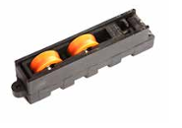 | גלגל פלסטיק 9000 | 0 | 1122 |  | פלמט |  |  |  |  |  |  |  |  |  |  | 67
 |  | גלגל פלסטיק 9200 | 0 | 1122 |  | פלמט |  |  |  |  |  |  |  |  |  |  | 68
 |  | גלגל פלסטיק 9400 | 0 | 1122 |  | פלמט |  |  |  |  |  |  |  |  |  |  | 69
 |  | נגדי דריי קיפ | 0 | 800041 |  | מנטין |  |  |  |  |  |  |  |  |  |  | 70
 |  | פין דרייקיפ | 0 | 7481008 |  | מנטין |  |  |  |  |  |  |  |  |  |  | 71
 |  | מכסה צד 9400 | 0 | 9254 |  | קליל |  |  |  |  |  |  |  |  |  |  | 72
 |  | מכסה שוליב 9400 | 0 | 9284 / 9285 |  | קליל |  |  |  |  |  |  |  |  |  |  | 73
 |  |  |  |  |  |  |  |  |  |  |  |  |  |  |  |  | 74
 |  | מספריים דרייקיפציר ימין בליסניה | 0 | 12101800 |  | בליסניה | 12102000 יק |  |  |  |  |  |  |  |  |  | 75
 |  | פינה כנף דלת 4900 | 0 | 799905 |  | מנטין |  |  |  |  |  |  |  |  |  |  | 76
 |  | מחביר חציץ 4900 גדול | 0 | 799908 |  | מנטין |  |  |  |  |  |  |  |  |  |  | 77
 |  | מנעול | 0 | 35/7227 |  | פלמט | 7226/30 |  |  |  |  |  |  |  |  |  | 78
 |  | ניקוז מים 16 | 4 | 8062 |  | פלמט |  |  |  |  |  |  |  |  |  |  | 79
 |  | פינה משקוף 4900 | 0 |  |  |  |  | פין 3702/10 | פין 3701/18 | للبنوت |  |  |  |  |  |  | 80
 |  | מחביר חציץ 4900 -+ | 0 |  |  |  |  |  |  |  |  |  |  |  |  |  | 81
 |  |  |  |  |  |  |  |  |  |  |  |  |  |  |  |  | 82
 |  | מנעול חשמלי / נגדי | 0 | 7145 |  | פלמט |  |  |  |  |  |  |  |  |  |  | 83
 |  | ידית קיפ | 0 | 10200400 |  | בליסניה |  |  |  |  |  |  |  |  |  |  | 84
 |  | ידית נירוסטה | 0 | 3280 |  | פלמט |  |  |  |  |  |  |  |  |  |  | 85
 |  | צילינדר | 0 | עם כפטור 7576 |  | פלמט | בלי כפטור 7561 |  |  |  |  |  |  |  |  |  | 86
 |  | ידית בהלה | 0 | 7220 |  |  |  |  |  |  |  |  |  |  |  |  | 87
 |  | פינה ארגז | 4 | 748402 |  | מנטין |  |  |  |  |  |  |  |  |  |  | 88
 |  | פינה ארגז עזר | 4 | 400425 |  | מנטין |  |  |  |  |  |  |  |  |  |  | 89
 |  | סגר 1700 | 0 | 7014 |  | פלמט |  |  |  |  |  |  |  |  |  |  | 90
 |  |  | 0 |  |  |  |  |  |  |  |  |  |  |  |  |  | 91
 |  | מפרשת | 0 |  |  |  |  |  |  |  |  |  |  |  |  |  | 92
 |  | פינה עזר למשקוף 5500 | 0 | 400422 |  | מנטין |  |  |  |  |  |  |  |  |  |  | 93
 |  | דימה 9000 +9200 | 0 | 7024 |  | פלמט | בורג | רשת |  |  |  |  |  |  |  |  | 94
 |  | ציר דלת 5500 | 0 | 6546 |  | פלמט |  |  |  |  |  |  |  |  |  |  | 95
 |  | ידית פתחה ציר 4500+5500+4400 | 0 | 5572 |  | קליל |  |  |  |  |  |  |  |  |  |  | 96
 |  | מעביר תנועה קיפ | 0 | 13200100 |  | בליסניה |  |  |  |  |  |  |  |  |  |  | 97
 |  | ציר חלן 4750 | 0 | 6542 |  | פלמט |  |  |  |  |  |  |  |  |  |  | 98
 |  | בריח חלון 4500 | 0 | 7070 |  | פלמט |  |  |  |  |  |  |  |  |  |  | 99
 |  | מגביל פתיחה קטן | 0 | 799325.1 |  | מנטין |  |  |  |  |  |  |  |  |  |  | 100
 |  | דלתות מיים 7000 | 6 | 8035 |  | פלמט |  |  |  |  |  |  |  |  |  |  | 101
 |  | פינה כנף דלת 5500 | 0 | 799422 |  | מנטין |  |  |  |  |  |  |  |  |  |  | 102
 |  | מספריים דרייקיפ ציר שמאל בליסניה | 0 | 12101900 |  | בליסניה | 12102100 שק |  |  |  |  |  |  |  |  |  | 103
 |  | חלק מקשר | 0 | 10900400 |  | בליסניה |  |  |  |  |  |  |  |  |  |  | 104
 |  | סטופרים לקיפ | 0 | 11401700 |  | בליסניה |  |  |  |  |  |  |  |  |  |  | 105
 |  | מעצור ידית בליסאניה לקיפ | 0 | 10922400 |  | בליסניה |  |  |  |  |  |  |  |  |  |  | 106
 |  | לשנות מכופפת | 0 | T921290 |  | טכניקה |  |  |  |  |  |  |  |  |  |  | 107
 |  | פינה נינגה הלבשה | 4 | 741038 |  | מנטין |  |  |  |  |  |  |  |  |  |  | 108
 |  | מנגנון דרייקיפ GEISSE | 0 | 4704 |  | מנטין |  |  |  |  |  |  |  |  |  |  | 109
 |  | מנגנון דרייקיפ GEISSE (לוגי) | 0 | 4706 |  | מנטין |  |  |  |  |  |  |  |  |  |  | 110
 |  | מספריים דרייקיפ ציר ימין GEISSE | 0 | 435611 |  | מנטין |  |  |  |  |  |  |  |  |  |  | 111
 |  | מספריים דרייקיפ ציר שמאל GEISSE | 0 | 435621 |  | מנטין |  |  |  |  |  |  |  |  |  |  | 112
 |  | פינה עזר GEISSE | 0 | 04024K |  | מנטין |  |  |  |  |  |  |  |  |  |  | 113
 |  | פינה גומי לזיגוג (סוס) | 0 | 13208 |  | פלמט |  |  |  |  |  |  |  |  |  |  | 114
 |  | סגר ביונט מתכת 6 מ"מ |  | 7063 |  | פלמט
 |  | מנגנון דריי קיפ | 0 | 3100 |  | פלמט
 |  | מספריים ארוך | 0 | 3101 |  | פלמט
 |  | מספריים קצרים | 0 | 3102 |  | פלמט
 |  | ידית דריי קיפ פלמט | 0 | 3099 |  | פלמט

